Checklista
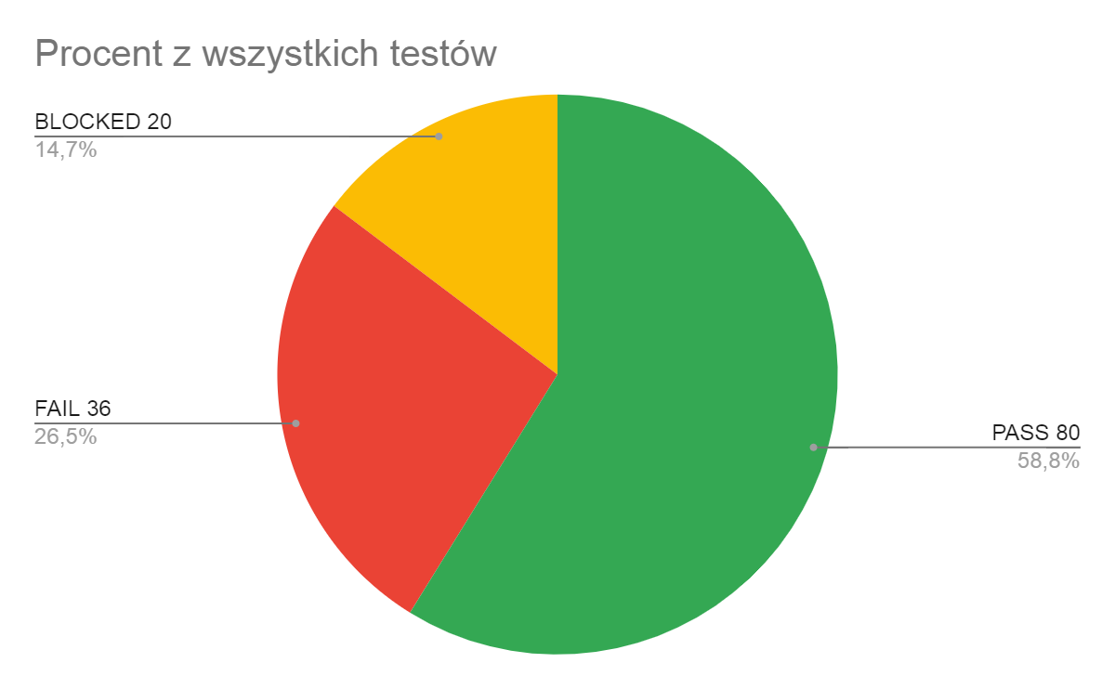
Checklista dla Aplikacji Wallet:
L.p. | TEST | Sprawdzenie |  |  | Executioner | Komentarz
 |  | WEB | MOB

Nieautoryzowany Użytkownik

1 | Zaloguj się, korzystając z formularza uwierzytelniania, klikając przycisk "Zaloguj". | PASS | PASS |  | Joanna Wazgo-Majewska

2 | Zarejestruj się, klikając przycisk "ZAREJESTRUJ SIĘ" w formularzu uwierzytelniania. | PASS | FAIL |  | Joanna Wazgo-Majewska | Nie można przejść do formularza (BR-9-LOG-MOB-2.0)

3 | Zweryfikuj pole e-mail w formularzu uwierzytelniania: | PASS | BLOCKED |  | Joanna Wazgo-Majewska | Ze względu na błąd BR-9-LOG-MOB-2.0
 | Pole obowiązkowe | PASS | BLOCKED
 | Zawiera alfabet łaciński, cyfry i określone znaki. | PASS | BLOCKED |  | Joanna Wazgo-Majewska
 | Musi zawierać "@" i "." w części hosta. | PASS | BLOCKED
 | - Część adresu e-mail zawierająca nazwę użytkownika może zawierać litery alfabetu łacińskiego, cyfry, kropkę, myślnik, podkreślenie. | PASS | BLOCKED |  | Joanna Wazgo-Majewska
4 | Potwierdź pole hasła w formularzu uwierzytelniania: | PASS | BLOCKED
 | Pole obowiązkowe. | PASS | BLOCKED |  | Joanna Wazgo-Majewska
 | Wymaga cyfr i liter. | PASS | BLOCKED
 | Minimalnie 6 znaków, maksymalnie 16 znaków. | FAIL | BLOCKED |  | Joanna Wazgo-Majewska | Fail- Ilość znaków 6-12 (BR7-LOG-WEB-4.0)/ Blocked- BR-9-LOG-MOB-2.0
 | Hasła muszą być zgodne. | PASS | BLOCKED |  |  | Ze względu na błąd BR-9-LOG-MOB-2.0
5 | Zweryfikuj pole "nazwa" w formularzu uwierzytelniania: | PASS | BLOCKED |  | Joanna Wazgo-Majewska
 | Pole obowiązkowe. | PASS | BLOCKED
 | - Akceptuje cyfry i litery (alfabet łaciński, cyrylica). | PASS | BLOCKED |  | Joanna Wazgo-Majewska
 | - Minimalnie 1 znak, maksymalnie 12 znaków. | PASS | BLOCKED
6 | Wyświetl komunikat o błędzie walidacji pod polem adresu e-mail lub hasła, jeśli użytkownik wprowadził nieprawidłową wartość. | PASS | PASS |  | Joanna Wazgo-Majewska

7 | Pole potwierdzenia hasła - do weryfikacji hasła wprowadzonego przez użytkownika - wprowadzone dane muszą być zgodne z danymi w polu "hasło" (* dodatkowa funkcjonalność). | PASS | BLOCKED |  | Joanna Wazgo-Majewska | Ze względu na błąd BR-9-LOG-MOB-2.0

Nagłówek:

1 | Sprawdź, czy w nagłówku wyświetla się logo aplikacji, nazwa użytkownika oraz przycisk wylogowania. | PASS | PASS |  | Joanna Lach
2 | Sprawdź, czy kliknięcie w logo przenosi użytkownika na stronę główną. | PASS | PASS |  | Joanna Lach
3 | Sprawdź, czy po kliknięciu w ikonę wyloguj pojawi się okno modalne z tekstem "Czy na pewno chcesz się wylogować?". | FAIL | FAIL |  | Joanna Lach | BR6-NAG-WEB-3.0
4 | Sprawdź, czy możesz zamknąć okno modalne klikając "Nie", klawisz "ESC" lub w szare pole poza oknem modalnym. | BLOCKED | BLOCKED |  | Joanna Lach | Okno modalne z komunikatem nie wyświetla się. (BR6-NAG-WEB-3.0)
5 | Sprawdź, czy po kliknięciu "Tak" w oknie modalnym użytkownik zostanie wylogowany. | BLOCKED | BLOCKED |  | Joanna Lach
Strona Główna:

1 | Sprawdź, czy przy pierwszym logowaniu na stronie głównej widoczne są: ikona strony głównej (domek), ikona statystyk (wykres), blok wymiany walut (w aplikacji web, ikona ₴ w aplikacji mobilnej) oraz przycisk "+". | PASS | PASS |  | Juliusz Koprowicz
2 | Sprawdź, czy przy pierwszym logowaniu saldo konta jest zerowe. | PASS | PASS |  | Juliusz Koprowicz
3 | Sprawdź, czy przy pierwszym logowaniu w miejscu gdzie powinna się znajdować tabela transakcji wyświetla się komunikat "Śmiało dodawaj więcej transakcji"! | PASS | PASS |  | Juliusz Koprowicz
4 | Sprawdź, czy kliknięcie w ikonę strony głównej wyświetla tabelę transakcji. | PASS | PASS |  | Wojciech Foriasz
5 | Sprawdź, czy kliknięcie w ikonę statystyk (wykres) otwiera stronę statystyk. | PASS | PASS |  | Wojciech Foriasz
6 | Sprawdź, czy po dodaniu co najmniej jednej transakcji tabela transakcji na stronie głównej wyświetla się prawidłowo oraz przyciski edycja/usuń znajdują się we właściwych miejscach. | FAIL | FAIL |  | Wojciech Foriasz | BR1-SG-WEB-2.0 BR2-SG-WEB-2.0
7 | Sprawdź, czy po kliknięciu w okno kalendarza w formularzu dodawania nowej transakcji wyświetla się domyślnie bieżąca data. | FAIL | FAIL |  | Wojciech Foriasz | BR3-SG-WEB-5.0
8 | Sprawdź, czy po kliknięciu w przycisk "+" okno formularza dodawania nowej transakcji otwiera się. | PASS | PASS |  | Wojciech Foriasz
9 | Sprawdź, czy można dodać nową transakcję wpływów. | PASS | PASS |  | Wojciech Foriasz
10 | Sprawdź, czy można dodać nową transakcje wydatków. | PASS | PASS |  | Juliusz Koprowicz
11 | Sprawdź, czy można dodać nową transakcję wypełniając tylko pola obowiązkowe (kwotę), a pole opcjonalne (komentarz) zostawić puste. | FAIL | FAIL |  | Wojciech Foriasz | BR5-SG-WEB-5.0
12 | Sprawdź, czy działa wyłączanie formularza dodawania nowej transakcji za pomocą przycisku "Anuluj". | PASS | PASS |  | Wojciech Foriasz
13 | Sprawdź, czy działa wyłączanie okna formularza za pomocą przycisku "ESC" lub kliknięcie szarego tła. | FAIL | FAIL |  | Wojciech Foriasz | BR4-SG-WEB-5.4
14 | Sprawdź, czy po wprowadzeniu błędnych danych przycisk "dodaj transakcje" będzie nieaktywny (wyszarzony). | PASS | PASS |  | Wojciech Foriasz
15 | Sprawdź, czy transakcje w tabeli transakcji mają prawidłowe kolory wyświetlania: wpływy (zielony), wydatki (czerwony). | PASS | PASS |  | Juliusz Koprowicz
16 | Sprawdź, czy po wprowadzeniu błędnych danych w polach formularza dodawania nowej transakcji wyświetlą się komunikaty wyjaśniające błąd. | PASS | PASS |  | Wojciech Foriasz
17 | Sprawdź, czy użytkownik może edytować komentarz dodanej transakcji. | PASS | PASS |  | Wojciech Foriasz
18 | Sprawdź, czy możliwa jest edycja daty dodania transakcji "wydatków". | FAIL | FAIL |  | Wojciech Foriasz | BR14-SG-WEB-9.1
19 | Sprawdź, czy możliwa jest edycja daty dodania transakcji "wpływów". | FAIL | FAIL |  | Wojciech Foriasz | BR12-SG-WEB-9.1
20 | Sprawdź, czy możliwa jest zmiana kwoty transakcji "wydatków". | FAIL | FAIL |  | Wojciech Foriasz | BR15-SG-WEB-9.1
21 | Sprawdź, czy możliwa jest zmiana kwoty transakcji "wpływów". | PASS | PASS |  | Wojciech Foriasz
22 | Sprawdź, czy przy próbie edycji kwoty transakcji wyświetla się komunikat o braku możliwości edycji kwoty transakcji. | FAIL | FAIL |  | Wojciech Foriasz | BR12-SG-WEB-9.1
23 | Sprawdź, czy przy próbie edycji daty dodania transakcji wyświetla się komunikat o braku możliwości edycji daty dodania transakcji. | FAIL | FAIL |  | Wojciech Foriasz | BR13-SG-WEB-9.1
Blok Kursów Wymiany Walut:

1 | Sprawdź, czy w bloku walut znajdują się waluty USD, EUR, PLN. | PASS | PASS |  | Juliusz Koprowicz
2 | Sprawdź, czy blok walut wyświetla się prawidłowo. | PASS | PASS |  | Juliusz Koprowicz
3 | Sprawdź, czy blok wymiany walut wyświetla aktualne dane dla USD, EUR, PLN. | FAIL | FAIL |  | Juliusz Koprowicz | BR12-BKWW-1.1
Strona Statystyk:

1 | Sprawdź, czy użytkownik zostanie przeniesiony ze strony statystyk na stronę główną przez kliknięcie ikony strony głównej "domek". | PASS | PASS |  | Izabela Wolniaczyk
2 | Sprawdź, czy lewa strona statystyk podobna jest do strony głównej. | PASS | PASS |  | Izabela Wolniaczyk
3 | Sprawdź, czy na stronie statystyk znajduje się ikona "+" (formularz dodania nowej transakcji". | FAIL | FAIL |  | Izabela Wolniaczyk | BR20-SS-WEB-3.0
4 | Sprawdź, czy możesz wybrać statystyki danego miesiąca po kliknięciu w rozwijaną listę "miesiąc". | PASS | FAIL iOS | PASS Android | Izabela Wolniaczyk | BR18-SS-WEB-4.2
5 | Sprawdź, czy możeszy wybrać statystyki danego roku po kliknięciu w rozwijaną listę "rok". | PASS | FAIL iOS | PASS Android | Izabela Wolniaczyk | BR19-SS-WEB-4.1
6 | Sprawdź, czy podczas przełączania między miesiącami użytkownik widzi kwoty przychodów i wydatków wybranych miesięcy. | FAIL | FAIL |  | Izabela Wolniaczyk | BR17-SS-WEB-5.0
7 | Sprawdź, czy podczas przełączania między latami użytkownik widzi kwoty przychodów i wydatków za wybrany rok. | FAIL | FAIL |  | Izabela Wolniaczyk | BR16-SS-WEB-6.0
8 | Sprawdź, czy użytkownik widzi na wykresie kwotę wydatków za wybrany okres. | FAIL | FAIL |  | Izabela Wolniaczyk | BR15-SS-WEB-7.0
9 | Sprawdź, czy użytkownik widzi na wykresie dostępne saldo dla wybranego okresu. | FAIL | FAIL |  | Izabela Wolniaczyk | BR17-SS-WEB-5.0
Lokalizacja (*dodatkowa):

1 | Sprawdź, czy zmiana języka wyświetla tłumaczenie we wszystkich modułach aplikacji, w tym listach rozwijanych i komunikatach walidacyjnych (ukraiński). | PASS | PASS |  | Wojciech Foriasz
2 | Sprawdź, czy zmiana języka wyświetla tłumaczenie we wszystkich modułach aplikacji, w tym listach rozwijanych i komunikatach walidacyjnych (angielski). | PASS | PASS |  | Wojciech Foriasz
3 | Sprawdź, czy zmiana języka zmienia również język wprowadzania w polach wprowadzania danych (ukraiński). | FAIL | FAIL |  | Wojciech Foriasz | BR17-LOK-WEB-1.1
4 | Sprawdź, czy zmiana języka zmienia również język wprowadzania w polach wprowadzania danych (angielski). | PASS | PASS |  | Wojciech Foriasz
5 | Sprawdź, czy po zmianie języka wyświetlania zmienią się nazwy walut. | PASS | PASS |  | Wojciech Foriasz
6 | Sprawdź, czy po odświeżeniu strony pozostanie ona wyświetlana w wybranym języku wyświetlania. | PASS | PASS |  | Wojciech Foriasz
Testowanie API
1 | GET/api/users/current - Get current user info | PASS |  |  | Joanna Wazgo-Majewska / Wojciech Foriasz
2 | POST​/api​/transactions - Create new transaction for logged in user | PASS
3 | GET​/api​/transactions - Get all transactions for logged in user | PASS
4 | PATCH/api/transactions/{transactionId} - Update transaction | PASS
5 | DELETE/api/transactions/{transactionId} - Remove transaction | PASS
6 | GET/api/transaction-categories | PASS
7 | POST/api/auth/sign-up - Sign up new user | PASS
8 | POST/api/auth/sign-in - Sign in existing user | BLOCKED |  |  |  | Problem z działaniem Swaggera w przypadku tej komendy. (BR25-API-WEB-8.0)
9 | DELETE/api/auth/sign-out - Signs out user | PASS
10 | GET/api/transactions-summary - Get transactions summary for period | PASS

 | Podsumowanie testów | PASS | FAIL | BLOCKED | Suma
 | Logowanie | 19 | 2 | 15 | 36
 | Nagłówek | 4 | 2 | 4 | 10
 | Strona Główna | 28 | 18 | 0 | 46
 | Blok kursów wymiany walut | 4 | 2 | 0 | 6
 | Strona statystyk | 6 | 10 | 0 | 16
 | Lokalizacja | 10 | 2 | 0 | 12
 | Testowanie API | 9 | 0 | 1 | 10

 | Suma | 80 | 36 | 20 | 136
 | Procent z wszystkich testów | 58.82% | 26.47% | 14.71% | 100.00%

